Instrucciones de Uso
PlanillaExcel.com
Calendario de Proyecto
? AYUDA

Instrucciones de uso
¿Qué datos completar?
En hoja "Información del proyecto" completar:
1.-En la celda D3 el nombre del proyecto
2.-En la celda D4 la fecha de inicio del proyecto
3.-En la celda D5 días planeados de trabajo: por ejemplo 50 días

En la tabla de abajo completar
4.- Columna C "Descripción de la etapa": Por ejemplo reunión inicial o Recolección de datos.
5.- Columna D "Duración": Cantidad de días que durará esa etapa, por ejemplo 2 días.
6.- Columna E "Tarea dependiente": Determinar de que etapa depende la tarea.. Por ejemplo la etapa 3 depende de la 2.
O bien la etapa 5 depende de la 3. La etapa 1 no depende de ninguna fase anterior y se expresa como No Aplica.
7.- Columna F "Tipo de Dependencia": Elegir si la dependencia es de tipo Comienzo-Comienzo (CC) que será en los casos que tienen
días comunes o de tipo Fin-Comienzo (FC) que es cuando la etapa subsiguiente comienza cuando termina la etapa con la que depende.
Si la etapa 3 comienza junto con la 2 se elige la opción CC. Si la etapa 3 comienza cuando termina la 2, se elige FC.
8.- Columna G "Días de Dependencia": ingresar cuántos días después de la fase de la que depende, comienza. Por ejemplo, si la etapa 3
es de tipo FC y empieza 3 días después de terminada la fase 2, se escribe 3. También puede ser que sea de tipo CC
y que empiece un día después de empezada la tarea anterior, en cuyo caso iría 1.
9.- Columna J "Responsable": ingresar quien está a cargo de la etapa.
10.- Columna I "Estatus": Elegir en que estado está la etapa.
11.- Si se completó la etapa completar Columna L "Fecha de finalización".

Resultados:
En hoja "Información del proyecto" automáticamente aparecerá
1.- Celda D6 con la fecha de fin de proyecto.
2.- Columna B: Número de etapa .
3.- Columna H e I: Arroja las fechas de inicio y fin de cada etapa en base a lo completado de dependencia, días de dependencia,
fecha del proyecto.
4.- Columna M: Si la tarea se completó, calcula la cantidad de días que llevó la etapa.
5.- A partir de la Columna P está el diagrama de Gantt de cada fase.

En hoja "Reportes" mostrará la situación actual del proyecto
1.- En la celda C3 La fecha del reporte, asignada por defecto al día de hoy, pero se puede cambiar.
2.- En la celda C4 Días planeados : información que se obtiene de lo ingresado en la hoja información del proyecto
3.-En la celda C5 Días transcurridos desde el inicio a la fecha del reporte
4.- En la celda C6 Días faltantes para finalizar el proyecto
5.- Gráficos que ilustran la situación del proyecto

Aclaración
Para dejar la plantilla en blanco se debe borrar la información de las celdas contenidas en las columnas C a G, J a L.
También deben borrarse las celdas D3 a D5.
No borrar filas enteras porque pueden romper las fórmulas.

Información del proyecto
PlanillaExcel.com
Calendario de proyecto
? AYUDA

Proyecto: |  | Taller mecanico Makween
 | Fecha de inicio: | 2023-03-24
Días planeados de trabajo: |  | 97
Fecha de fin: |  | 28/06/2023
 |  |  |  |  |  |  |  |  |  |  |  | Diagrama de Gantt
N° | Descripción de la etapa | Duración de la etapa (días) | Tarea dependiente | Tipo de Dependencia | Días de dependencia | Comienzo | Fin | Responsable | Estatus | Fecha de finalización | Días que efectivamente llevó la etapa | 2023-03-24 | 2023-03-25 | 2023-03-26 | 2023-03-27 | 2023-03-28 | 2023-03-29 | 2023-03-30 | 2023-03-31 | 2023-04-01 | 2023-04-02 | 2023-04-03 | 2023-04-04 | 2023-04-05 | 2023-04-06 | 2023-04-07 | 2023-04-08 | 2023-04-09 | 2023-04-10 | 2023-04-11 | 2023-04-12 | 2023-04-13 | 2023-04-14 | 2023-04-15 | 2023-04-16 | 2023-04-17 | 2023-04-18 | 2023-04-19 | 2023-04-20 | 2023-04-21 | 2023-04-22 | 2023-04-23 | 2023-04-24 | 2023-04-25 | 2023-04-26 | 2023-04-27 | 2023-04-28 | 2023-04-29 | 2023-04-30 | 2023-05-01 | 2023-05-02 | 2023-05-03 | 2023-05-04 | 2023-05-05 | 2023-05-06 | 2023-05-07 | 2023-05-08 | 2023-05-09 | 2023-05-10 | 2023-05-11 | 2023-05-12 | 2023-05-13 | 2023-05-14 | 2023-05-15 | 2023-05-16 | 2023-05-17 | 2023-05-18 | 2023-05-19 | 2023-05-20 | 2023-05-21 | 2023-05-22 | 2023-05-23 | 2023-05-24 | 2023-05-25 | 2023-05-26 | 2023-05-27 | 2023-05-28 | 2023-05-29 | 2023-05-30 | 2023-05-31 | 2023-06-01 | 2023-06-02 | 2023-06-03 | 2023-06-04 | 2023-06-05 | 2023-06-06 | 2023-06-07 | 2023-06-08 | 2023-06-09 | 2023-06-10 | 2023-06-11 | 2023-06-12 | 2023-06-13 | 2023-06-14 | 2023-06-15 | 2023-06-16 | 2023-06-17 | 2023-06-18 | 2023-06-19 | 2023-06-20 | 2023-06-21
1 | Reunión Inicial | 1 | No Aplica | No Aplica | +0 | 2023-03-24 | 2023-03-24 | Felipe Andrade | Completado | 2023-03-24 | 1 | x
2 | Correo diseño confirmacion | 1 | 1 | FC | +0 | 2023-03-27 | 2023-03-27 | Felipe Andrade | Completado | 2023-03-27 | 1 |  |  |  | x
3 | Creacion de mockup | 1 | 2 | FC | +0 | 2023-04-01 | 2023-04-01 | Felipe Torres | Completado | 2023-04-01 | 1 |  |  |  |  |  |  |  |  | x
4 | Configuración de procesos | 2 | 3 | CC | +0 | 2023-04-02 | 2023-04-03 | Felipe Torres | Completado | 2023-04-03 | 2 |  |  |  |  |  |  |  |  |  | x | x
5 | Creacion Frontend | 6 | 4 | FC | +0 | 2023-04-05 | 2023-04-10 | Liam Ley, Felipe Andrade | Completado | 2023-04-10 | 6 |  |  |  |  |  |  |  |  |  |  |  |  | x | x | x | x | x | x
6 | Implementacion Django | 2 | 5 | CC | +0 | 2023-04-19 | 2023-04-20 | Felipe Torres | Completado | 2023-04-20 | 2 |  |  |  |  |  |  |  |  |  |  |  |  |  |  |  |  |  |  |  |  |  |  |  |  |  |  | x | x
7 | Creacion Login personalizado | 3 | 6 | FC | +0 | 2023-04-22 | 2023-04-24 | Felipe Torres | Completado | 2023-04-24 | 3 |  |  |  |  |  |  |  |  |  |  |  |  |  |  |  |  |  |  |  |  |  |  |  |  |  |  |  |  |  | x | x | x
8 | Creacion Backend | 12 | 7 | FC | +1 | 2023-04-26 | 2023-05-07 | Felipe Torres,Liam Ley,Felipe Andrade | Completado | 2023-05-07 | 12 |  |  |  |  |  |  |  |  |  |  |  |  |  |  |  |  |  |  |  |  |  |  |  |  |  |  |  |  |  |  |  |  |  | x | x | x | x | x | x | x | x | x | x | x | x
9 | Implementacion BD | 2 | 8 | FC | +0 | 2023-05-12 | 2023-05-13 | Felipe Torres | Completado | 2023-05-13 | 2 |  |  |  |  |  |  |  |  |  |  |  |  |  |  |  |  |  |  |  |  |  |  |  |  |  |  |  |  |  |  |  |  |  |  |  |  |  |  |  |  |  |  |  |  |  |  |  |  |  | x | x
10 | Implementacion carrito | 11 | 9 | FC | +0 | 2023-05-15 | 2023-05-25 | Liam Ley, Felipe Andrade | Completado | 2023-05-25 | 11 |  |  |  |  |  |  |  |  |  |  |  |  |  |  |  |  |  |  |  |  |  |  |  |  |  |  |  |  |  |  |  |  |  |  |  |  |  |  |  |  |  |  |  |  |  |  |  |  |  |  |  |  | x | x | x | x | x | x | x | x | x | x | x
11 | Preparacion entrega oficial | 31 | 10 | FC | +0 | 2023-05-27 | 2023-06-26 | Felipe Torres | Completado | 2023-06-26 | 31 |  |  |  |  |  |  |  |  |  |  |  |  |  |  |  |  |  |  |  |  |  |  |  |  |  |  |  |  |  |  |  |  |  |  |  |  |  |  |  |  |  |  |  |  |  |  |  |  |  |  |  |  |  |  |  |  |  |  |  |  |  |  |  |  | x | x | x | x | x | x | x | x | x | x | x | x | x | x | x | x | x | x | x | x | x | x | x | x | x | x
12 | Reunion final | 1 | 11 | FC | +0 | 2023-06-27 | 2023-06-27 | Felipe Torres | Completado | 2023-06-27 | 1
13 | Entrega producto final | 1 | 12 | FC | +0 | 2023-06-28 | 2023-06-28 | Felipe Torres | Completado | 2023-06-28 | 1

Reportes
PlanillaExcel.com
Calendario de proyecto
? AYUDA

Fecha de reporte | 2023-07-06
Días planeados | 97
Días transcurridos | 97
Días faltantes | 0
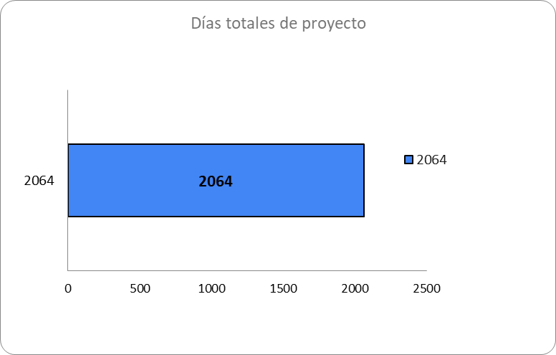

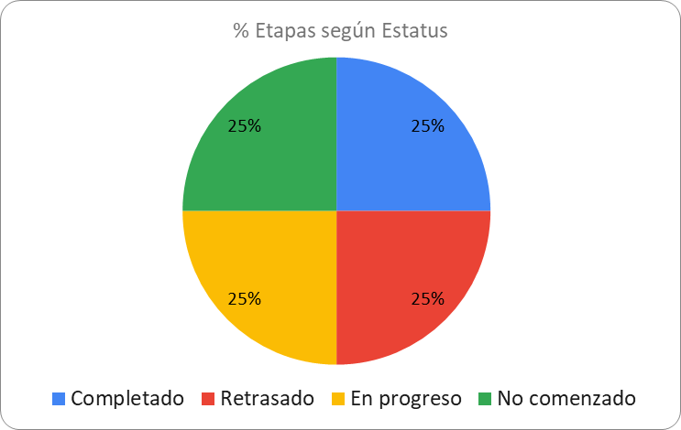

 |  | Días de retraso vs días ganados
 |  | Total dias de retraso | 1
 |  | Total dias ganados | 0

